信息公示模版 （供参考）
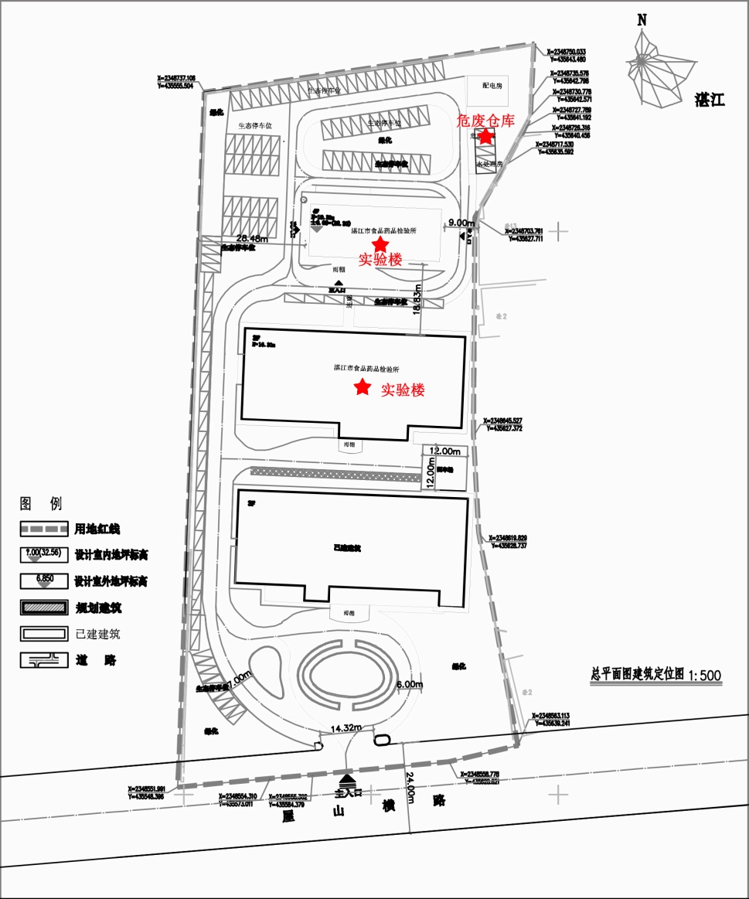
湛江市食品药品检验所2022年度固体废物信息公开
一、企业基本信息
单位名称 |  | 湛江市食品药品检验所
单位注册地址 |  | 湛江市霞山区椹川大道中60号 |  |  |  |  |  | 邮编 | 524019
生产设施地址 |  | 湛江市霞山区椹川大道中60号
法定代表人 |  | 陈日檬 |  | 行业类别与统一社会信用代码 |  |  | 124408004562451296
管理部门负责人 |  | 万晓明 |  | 联系人 |  |  | 戴晓艺
联系电话 |  | 2836887 |  | 传真电话
电子信箱 |  | zjfidc_bgs@163.com
单位网址 |  | /
生产经营和管理服务的主要内容 |  | 食品药品检验检测
生产产品名称 |  | 非生产单位 |  | 生产规模（吨/年） | / |  |  | 年度产量（吨） | /

固体废物产生规模 |  | / |  |  | 危险废物产生规模 |  |  | 2.0吨/年
固体废物贮存设施数量： |  | / |  |  | 固体废物贮存设施建筑面积（容积）： |  |  | /
危险废物贮存设施数量： |  | 危废仓库 |  |  | 危险废物贮存设施建筑面积（容积）： |  |  | 30平方米
二、危险废物产生、贮存、处置和利用情况（可另增行）
序号 | 废物名称 | 废物类别 | 废物代码 | 有害物质名称 |  | 物理性状 | 危险特性 | 本年度计划产生量（吨） | 上年度实际产生量(吨) | 来源及生产工序 | 自行利用处置设施名称或委托利用处置单位名称 | 委托单位许可证编号 | 利用处置方式 | 本年度计划委托利用处置量（吨） | 上年度实际委托利用处置量(吨)） | 截至上年度年底累计贮存量（吨） | 贮存原因 | 环境污染防治措施
1 | 实验室废液 | HW49 | 900-047-49 | 甲醇、乙腈、无机成分、三氯甲烷、二氯甲烷、异辛烷、正己烷、环己烷、丙酮、丁酮、甲苯、乙醇、甲醇、正丁醇、乙醚、石油醚、乙酸乙酯、甲酸乙酯、硫酸、盐酸、硝酸、高氯酸、混合金属废液等 |  | 液体 | 反应性、腐蚀性、毒性 | 0.5 | 0.466 | 食品药品检验过程中： 薄层鉴别、水分测定、样品前处理和提取、ICP-MS及原子吸收分析（残留级）等 | 云浮市深环科技有限公司 | 445303220806 | D10-焚烧 | 0.5 | 0.466 | 0 | 按年度清理。 | 各实验室集中收集实验室废液，统一储存到危废仓库，再交由有相应资质的公司统一处理。
3 | 废药品 | HW03 | 900-002-03 | 各类过期药品 |  | 固体 | 毒性 | 0.5 | 0.855 | 抽检留样品:化学药、抗生素、生化药、中成药和中药饮片。 | 云浮市深环科技有限公司 | 445303220806 | D10-焚烧 | 0.5 | 0.855 | 0 | 待药品留样期限满后统一按年度处理 | 过期留样药品定期盘点，集中储存到危废仓库，再交由有相应资质的公司统一处理。
合计 |  |  |  |  |  |  |  | 1 | 1.321 | / | / | / | / | 1 | 1.321 | 0 | / | /

